Pinout Devkit v1
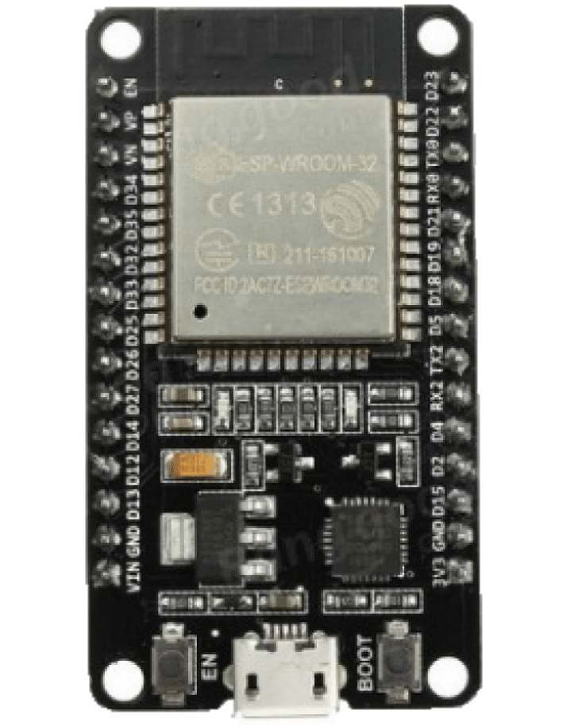
PinOut

 |  |  | RESET | EN | GPIO23 | V_SPI_D | MOSI
 | Input Only | RTC0 | ADC1_0 | GPIO36 | GPIO22 | V_SPI_WP | I2C_SCL
 | Input Only | RTC3 | ADC1_3 | GPIO39 | GPIO01 | TX0
 | Input Only | RTC4 | ADC1_6 | GPIO34 | GPIO03 | RX0
 | Input Only | RTC5 | ADC1_7 | GPIO35 | GPIO21 | V_SPI_HD | I2C_SDA
 | RTC9 | TOUCH_9 | ADC1_4 | GPIO32 | GPIO19 | V_SPI_Q | MISO
 | RTC8 | TOUCH_8 | ADC1_5 | GPIO33 | GPIO18 | V_SPI_CLK | SCK
 |  | DAC0 | ADC1_8 | GPIO25 | GPIO5 | V_SPI_CS0 | SS
 |  | DAC1 | ADC1_9 | GPIO26 | GPIO17 | TX2
 |  | TOUCH_7 | ADC2_7 | GPIO27 | GPIO16 | RX2
 |  | TOUCH_6 | ADC2_6 | GPIO14 | GPIO4 | ADC2_0 | TOUCH_0
 |  | TOUCH_5 | ADC2_5 | GPIO12 | GPIO2 | ADC2_2 | TOUCH_2 | LED_0
 |  | TOUCH_4 | ADC2_4 | GPIO13 | GPIO15 | ADC2_3 | TOUCH_3
 |  |  |  | GND | GND
 |  |  |  | Vin_5V | Vout_3.3V

